종합_감태
감태 휘낭시에 — 실험 종합 / Gamtae FINANCIER

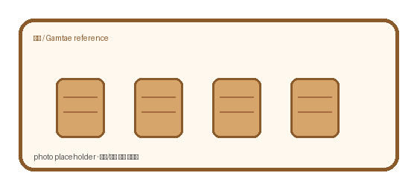
Recipe | 감태 | ver. | β2.4
실험기간 | 2026-08~09 | n | mixed | Oven | core max | rise | crack% | cost/ea | note
주요변수 | oven/temp/add-in | 판정 | core temp + rise | 180 | 93.1 | 10 | 2 | 427.8 | pale
기록상태 | 수기+사진+수식 | memo | 영/한/기호 혼용 | 185 | 94 | 10.6 | 2 | 430.3 | pale
중요 | 색상도 의미 있음 | 주의 | 일부 셀은 계산값 | 190 | 95.2 | 11.5 | 5.7 | 432.8 | best
파일 메모 | 형식 통일 안 함 | owner | 미기입 | 195 | 96.1 | 11.8 | 10.6 | 435.3 | best
 |  |  |  | 205 | 97.1 | 13.2 | 14.9 | 440.3 | dark↑
 |  |  |  | 210 | 98 | 14.8 | 19.7 | 442.8 | dark↑

Oven vs core
 |  |  |  |  |  | 메모 / sticky note • oven 실제편차 ±3℃ 추정 • 일부 사진은 다른 batch reference • '부풀기' 측정 기준이 사람마다 약간 다름 • 색 진함/굵은 글씨 = 중요 표시

코팅판매율
감태 럼/토핑/코팅 판매율 + 원가상승

Option | add.cost | base.cost | ↑cost% | sales% | repeat.idx | ticket | memo | remark | flag
 | ₩/ea | ₩/ea | % | % | idx | ₩
기본 | 0 | 427.8 | 0 | 67.5 | 0.66 | 1280 | 원가부담 | TOP
럼 추가 | 30.2 | 427.8 | 7.1 | 72.4 | 0.79 | 1270 | 재구매? | sugar
설탕 코팅 | 16.8 | 427.8 | 3.9 | 70.9 | 0.73 | 1070 |  | TOP
토핑 | 35.1 | 427.8 | 8.2 | 77.3 | 0.82 | 1360 | 원가부담 | manual
럼+토핑 | 55.9 | 427.8 | 13.1 | 79 | 0.81 | 1310 | 원가부담 | est. | ★
코팅+토핑 | 50.9 | 427.8 | 11.9 | 73.1 | 0.71 | 1320 | 선물용 | sugar

sales vs cost

